상품제안서
글리베어 스티커 메모북 | 상품코드: F32800

 |  |  |  |  |  |  | 02-412-0044 | www.easy1.co.kr
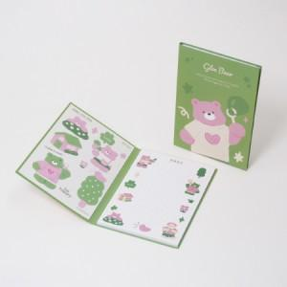

【상세/제작정보】 | <p><span style="font-size: 12pt;"><b>** 주문전 재고확인 필수입니다!!</b></span></p><p><span style="font-size: 12pt;"><b>** 배송비- 한박스 700개 / 5000원별도</b></span>​&nbsp;</p>

【인쇄/포장옵션】 | 풀칼라 / OPP(비닐)

【공급단가】 | 수량 | 100~ | 300~ | 500~ | 1,000~ | 3,000~
*VAT별도 | 단가 | 2,430원 | 1,740원 | 1,580원 | 1,420원 | 1,280원

【상품 URL】 | https://www.easy1.co.kr:443/src/goods_detail.php?gdno=32800

